Solicitud gráfica
 | Área: | Matemáticas |  |  | Fecha:
 | Grado: | 7 |  |  | 2015-12-22
 | Título del tema: | Soluciona problemas planteando ecuaciones |  |  | ¿Cuaderno de estudio o recurso? | Recurso
 | Editor: | Alexander Rincón |  |  | Motor del recurso | M8A

 | Código guión o recurso: | MA_07_06_CO_Rec310 | ← Para determinar este código, visite la hoja de Ayuda
 |  |  |  |  | ESPECIFICACIÓN DE ARCHIVOS A ENTREGAR
Núm. | Archivo Shutterstock o ruta en web | Imagen para: | Tipo | Ubicación de la imagen en el recurso M8A | Nombre imagen SMALL | Tamaño imagen SMALL | Nombre imagen ZOOM | Tamaño imagen ZOOM | Descripción | Observaciones
IMG01 | ver ultima columna | Recurso M8A | Ilustración | Horizontal | #N/A | #N/A | #N/A | #N/A | ecuacion
IMG02 | ver ultima columna | Recurso M8A | Ilustración | Horizontal | #N/A | #N/A | #N/A | #N/A | representacion en la recta numérica de 2/3 de un kilometro
IMG03 | ver ultima columna | Recurso M8A | Ilustración | Horizontal | #N/A |  | #N/A | #N/A | Ecuacion de la situación presentada
IMG04 | ver ultima columna | Recurso M8A | Ilustración | Horizontal | #N/A |  | #N/A | #N/A | Ecuacion de la situación presentada
IMG05 | ver ultima columna | Recurso M8A | Ilustración | Horizontal | #N/A |  | #N/A | #N/A | Representacion en la recta numérica dela situación presentada
IMG06 | ver ultima columna | Recurso M8A | Ilustración | Horizontal | #N/A |  | #N/A | #N/A | Ecuacion de la situación presentada | 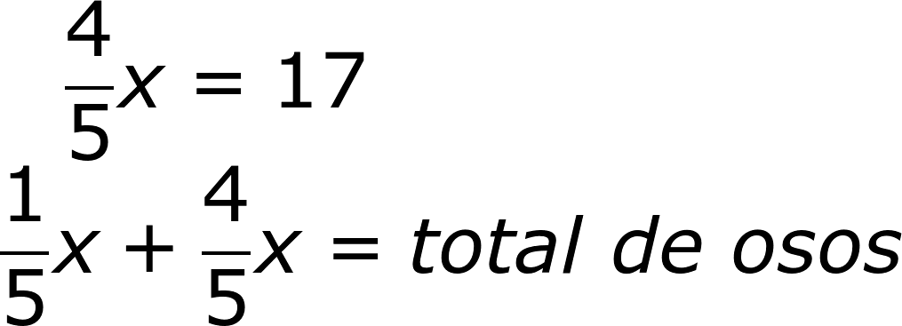
IMG07 | ver ultima columna | Recurso M8A | Ilustración | Horizontal | #N/A |  | #N/A | #N/A | representacion en la recta numerica de la situacion presentada
IMG08 | ver ultima columna | Recurso M8A | Ilustración | Horizontal | #N/A |  | #N/A | #N/A | Ecuacion de la situación presentada
IMG09 | ver ultima columna | Recurso M8A | Ilustración | Horizontal | #N/A |  | #N/A | #N/A | Ecuacion de la situación presentada
IMG10 | ver ultima columna | Recurso M8A | Ilustración | Horizontal | #N/A |  | #N/A | #N/A | Ecuacion de la situación presentada

